Sheet1
①新建保存加密
1、每次可以点击另存到云文档
2、另存为可以选择密码加密
②尝试创建一份通知案例
1、选中字体ctrl+d打开字体设置，右键打开段落设置
2、选中文字ctrl+1为间距1.0
3、tab键就是缩进符，出现bug就用空格
4、点击文件会有个打印还有打印预览
③定制办公环境
1、可以在有图里定制自己独特的工作区(修改或新增)
2、可以新建选项卡，组，和功能

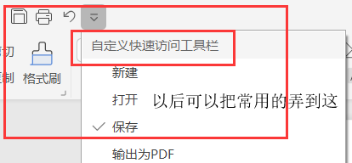

①视图模式 视图标签里有
1、显示全屏：查看所有结构与排版
2、页面：与结果几乎完全相同
3、阅读模式：看笔记的时候可以用
4、靠右边有个拆分窗口，例如spring我看aop的笔记对比
5、还有单页多页，多页为缩小到一定比例可以同时看两页
5.护眼模式
7、导航窗格 可以添加章节写内容

Sheet2
1、开始标题栏，一般选正文或浏览器，没啥bug比如换行成两行的

